任务单
任务编号 | 20151028-01
任务概要 | 移动H5登录
要点
1 | 新增代码位于：git\PSI\web\Application\Mobile
2 | 界面UI框架使用mui：git\PSI\web\Public\mui ， 并把mui更新到最新版本
3 | 登录界面上增加一个记住密码的checkbox， 当选中的时候，保存密码在cookie中，
 | 从而实现用户不用每次输入密码就能登录。
4 | 登录后的主页面如下
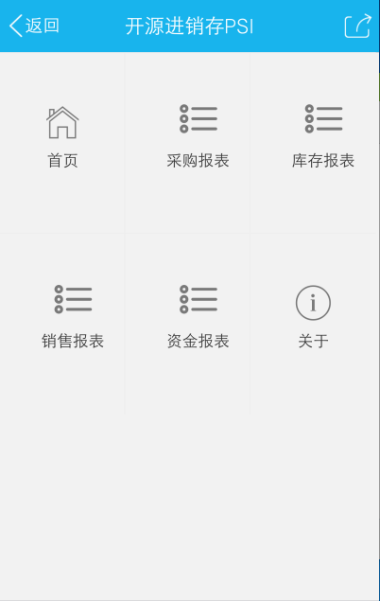

5 | 在上述页面中增加一个退出按钮，单击后返回到登录页面

